关系图
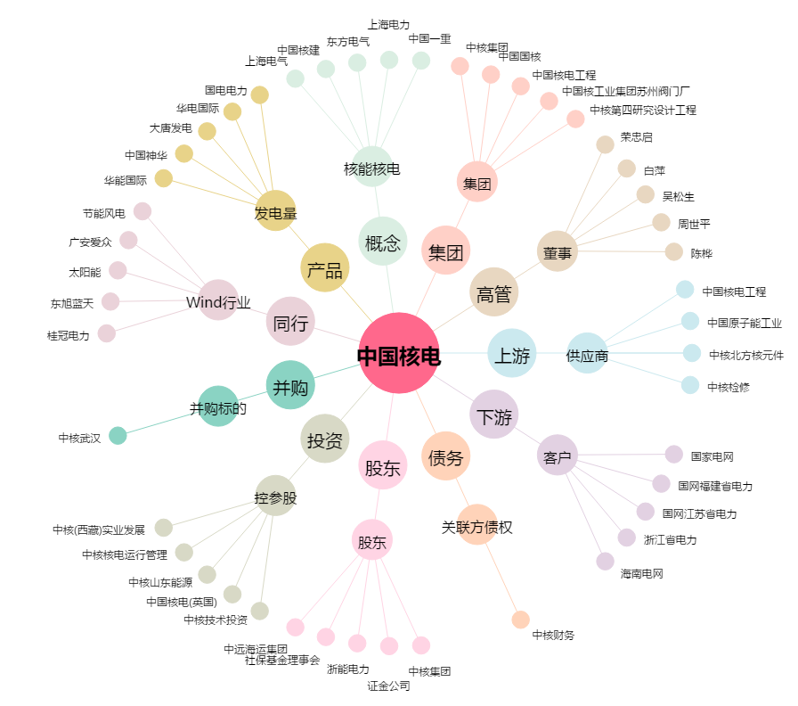
中国核电[601985.SH] - 关系概览图

